HW
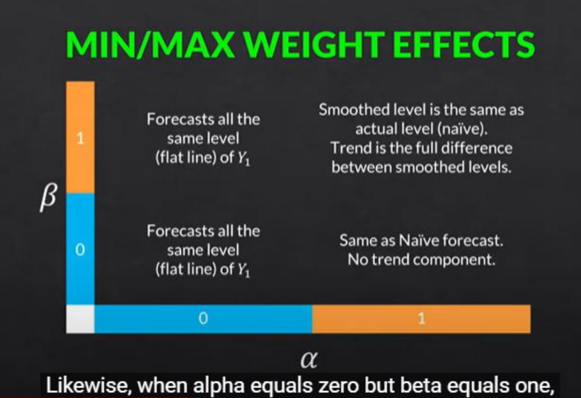
 | L0 | 500 |  | Alpha | 1 |  |  | L0 | 500 |  | Alpha | 0
 | T0 | 0 |  | Beta | 1 |  |  | T0 | 0 |  | Beta | 0

Year | Quarters | Actual Value Yt | Level | Trend | Forecast | Error | Year | Quarters | Actual Value Yt | Level | Trend | Forecast | Error
2000 | 1 | 500.0 | 500.0 | 0.0 | 500.0 | 0.0 | 2000 | 1 | 500.0 | 500.0 | 0.0 | 500.0 | 0.0
 | 2 | 350.0 | 350.0 | -150.0 | 500.0 | -150.0 |  | 2 | 350.0 | 500.0 | 0.0 | 500.0 | -150.0
 | 3 | 250.0 | 250.0 | -100.0 | 200.0 | 50.0 |  | 3 | 250.0 | 500.0 | 0.0 | 500.0 | -250.0
 | 4 | 400.0 | 400.0 | 150.0 | 150.0 | 250.0 |  | 4 | 400.0 | 500.0 | 0.0 | 500.0 | -100.0
2001 | 5 | 450.0 | 450.0 | 50.0 | 550.0 | -100.0 | 2001 | 5 | 450.0 | 500.0 | 0.0 | 500.0 | -50.0
 | 6 | 350.0 | 350.0 | -100.0 | 500.0 | -150.0 |  | 6 | 350.0 | 500.0 | 0.0 | 500.0 | -150.0
 | 7 | 200.0 | 200.0 | -150.0 | 250.0 | -50.0 |  | 7 | 200.0 | 500.0 | 0.0 | 500.0 | -300.0
 | 8 | 300.0 | 300.0 | 100.0 | 50.0 | 250.0 |  | 8 | 300.0 | 500.0 | 0.0 | 500.0 | -200.0
2002 | 9 | 350.0 | 350.0 | 50.0 | 400.0 | -50.0 | 2002 | 9 | 350.0 | 500.0 | 0.0 | 500.0 | -150.0
 | 10 | 200.0 | 200.0 | -150.0 | 400.0 | -200.0 |  | 10 | 200.0 | 500.0 | 0.0 | 500.0 | -300.0
 | 11 | 150.0 | 150.0 | -50.0 | 50.0 | 100.0 |  | 11 | 150.0 | 500.0 | 0.0 | 500.0 | -350.0
 | 12 | 400.0 | 400.0 | 250.0 | 100.0 | 300.0 |  | 12 | 400.0 | 500.0 | 0.0 | 500.0 | -100.0
2003 | 13 | 550.0 | 550.0 | 150.0 | 650.0 | -100.0 | 2003 | 13 | 550.0 | 500.0 | 0.0 | 500.0 | 50.0
 | 14 | 350.0 | 350.0 | -200.0 | 700.0 | -350.0 |  | 14 | 350.0 | 500.0 | 0.0 | 500.0 | -150.0
 | 15 | 250.0 | 250.0 | -100.0 | 150.0 | 100.0 |  | 15 | 250.0 | 500.0 | 0.0 | 500.0 | -250.0 | 1 | Naïve Model (โมเดลที่ง่ายที่สุด)
 | 16 | 550.0 | 550.0 | 300.0 | 150.0 | 400.0 |  | 16 | 550.0 | 500.0 | 0.0 | 500.0 | 50.0
2004 | 17 | 550.0 | 550.0 | 0.0 | 850.0 | -300.0 | 2004 | 17 | 550.0 | 500.0 | 0.0 | 500.0 | 50.0
 | 18 | 400.0 | 400.0 | -150.0 | 550.0 | -150.0 |  | 18 | 400.0 | 500.0 | 0.0 | 500.0 | -100.0
 | 19 | 350.0 | 350.0 | -50.0 | 250.0 | 100.0 |  | 19 | 350.0 | 500.0 | 0.0 | 500.0 | -150.0 |  | จะได้เท่ากับค่า Alpha ที่ 1, Beta ที่ 0
 | 20 | 600.0 | 600.0 | 250.0 | 300.0 | 300.0 |  | 20 | 600.0 | 500.0 | 0.0 | 500.0 | 100.0
2005 | 21 | 750.0 | 750.0 | 150.0 | 850.0 | -100.0 | 2005 | 21 | 750.0 | 500.0 | 0.0 | 500.0 | 250.0 | 2 | ที่ค่า Alpha = 0, Beta = 0 และ Alpha = 0, Beta = 1 จะได้ค่า Forecast เหมือนกับ Y1
 | 22 | 500.0 | 500.0 | -250.0 | 900.0 | -400.0 |  | 22 | 500.0 | 500.0 | 0.0 | 500.0 | 0.0
 | 23 | 400.0 | 400.0 | -100.0 | 250.0 | 150.0 |  | 23 | 400.0 | 500.0 | 0.0 | 500.0 | -100.0 | 3 | Naïve Model (โมเดลที่มีแนวโน้ม)
 | 24 | 650.0 | 650.0 | 250.0 | 300.0 | 350.0 |  | 24 | 650.0 | 500.0 | 0.0 | 500.0 | 150.0
2006 | 24 |  |  |  | 900.0 |  | 2006 | 25 |  |  |  | 500.0

 | L0 | 500 |  | Alpha | 1 |  |  | L0 | 500 |  | Alpha | 0 |  |  | จะได้เท่ากับค่า Alpha ที่ 1, Beta ที่ 1
 | T0 | 0 |  | Beta | 0 |  |  | T0 | 0 |  | Beta | 1

Year | Quarters | Actual Value Yt | Level | Trend | Forecast | Error | Year | Quarters | Actual Value Yt | Level | Trend | Forecast | Error
2000 | 1 | 500.0 | 500.0 | 0.0 | 500.0 | 0.0 | 2000 | 1 | 500.0 | 500.0 | 0.0 | 500.0 | 0.0
 | 2 | 350.0 | 350.0 | 0.0 | 500.0 | -150.0 |  | 2 | 350.0 | 500.0 | 0.0 | 500.0 | -150.0
 | 3 | 250.0 | 250.0 | 0.0 | 350.0 | -100.0 |  | 3 | 250.0 | 500.0 | 0.0 | 500.0 | -250.0
 | 4 | 400.0 | 400.0 | 0.0 | 250.0 | 150.0 |  | 4 | 400.0 | 500.0 | 0.0 | 500.0 | -100.0
2001 | 5 | 450.0 | 450.0 | 0.0 | 400.0 | 50.0 | 2001 | 5 | 450.0 | 500.0 | 0.0 | 500.0 | -50.0
 | 6 | 350.0 | 350.0 | 0.0 | 450.0 | -100.0 |  | 6 | 350.0 | 500.0 | 0.0 | 500.0 | -150.0
 | 7 | 200.0 | 200.0 | 0.0 | 350.0 | -150.0 |  | 7 | 200.0 | 500.0 | 0.0 | 500.0 | -300.0
 | 8 | 300.0 | 300.0 | 0.0 | 200.0 | 100.0 |  | 8 | 300.0 | 500.0 | 0.0 | 500.0 | -200.0
2002 | 9 | 350.0 | 350.0 | 0.0 | 300.0 | 50.0 | 2002 | 9 | 350.0 | 500.0 | 0.0 | 500.0 | -150.0
 | 10 | 200.0 | 200.0 | 0.0 | 350.0 | -150.0 |  | 10 | 200.0 | 500.0 | 0.0 | 500.0 | -300.0
 | 11 | 150.0 | 150.0 | 0.0 | 200.0 | -50.0 |  | 11 | 150.0 | 500.0 | 0.0 | 500.0 | -350.0
 | 12 | 400.0 | 400.0 | 0.0 | 150.0 | 250.0 |  | 12 | 400.0 | 500.0 | 0.0 | 500.0 | -100.0
2003 | 13 | 550.0 | 550.0 | 0.0 | 400.0 | 150.0 | 2003 | 13 | 550.0 | 500.0 | 0.0 | 500.0 | 50.0
 | 14 | 350.0 | 350.0 | 0.0 | 550.0 | -200.0 |  | 14 | 350.0 | 500.0 | 0.0 | 500.0 | -150.0
 | 15 | 250.0 | 250.0 | 0.0 | 350.0 | -100.0 |  | 15 | 250.0 | 500.0 | 0.0 | 500.0 | -250.0
 | 16 | 550.0 | 550.0 | 0.0 | 250.0 | 300.0 |  | 16 | 550.0 | 500.0 | 0.0 | 500.0 | 50.0
2004 | 17 | 550.0 | 550.0 | 0.0 | 550.0 | 0.0 | 2004 | 17 | 550.0 | 500.0 | 0.0 | 500.0 | 50.0
 | 18 | 400.0 | 400.0 | 0.0 | 550.0 | -150.0 |  | 18 | 400.0 | 500.0 | 0.0 | 500.0 | -100.0
 | 19 | 350.0 | 350.0 | 0.0 | 400.0 | -50.0 |  | 19 | 350.0 | 500.0 | 0.0 | 500.0 | -150.0
 | 20 | 600.0 | 600.0 | 0.0 | 350.0 | 250.0 |  | 20 | 600.0 | 500.0 | 0.0 | 500.0 | 100.0
2005 | 21 | 750.0 | 750.0 | 0.0 | 600.0 | 150.0 | 2005 | 21 | 750.0 | 500.0 | 0.0 | 500.0 | 250.0
 | 22 | 500.0 | 500.0 | 0.0 | 750.0 | -250.0 |  | 22 | 500.0 | 500.0 | 0.0 | 500.0 | 0.0
 | 23 | 400.0 | 400.0 | 0.0 | 500.0 | -100.0 |  | 23 | 400.0 | 500.0 | 0.0 | 500.0 | -100.0
 | 24 | 650.0 | 650.0 | 0.0 | 400.0 | 250.0 |  | 24 | 650.0 | 500.0 | 0.0 | 500.0 | 150.0
2006 | 25 |  |  |  | 650.0 |  | 2006 | 25 |  |  |  | 500.0

